상품제안서
스피디 20W 맥세이프 고속충전 보조배터리 5000mAh(메탈링포함) | 상품코드: S37938

 |  |  |  |  |  |  | 02-713-8555 | www.synergygift.co.kr
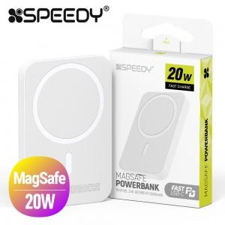

【상세/제작정보】 | <p><span style="font-size: 14pt;">※메탈링 포함 상품입니다.</span></p>

【인쇄/포장옵션】 | 레이저 / 포장지포장

【공급단가】 | 수량 | 30~ | 100~ | 500~ | 1,000~ | 3,000~
*VAT별도 | 단가 | 10,920원 | 10,660원 | 10,330원 | 9,820원 | 9,660원

【상품 URL】 | https://www.synergygift.co.kr:443/src/goods_detail.php?gdno=37938

